EquationCourbe1
Data brutes
Position | Cq |  |  |  |  | Position | Cq | Position | Cq | moy Cq
B1 | 30.24 |  |  |  |  | B1 | 30.24 | D1 | 30.33 | 30.285
B2 | 24.8 |  |  |  |  | B2 | 24.80 | D2 | 27.48 | 26.14
B3 | 22.77 |  |  |  |  | B3 | 22.77 | D3 | 23.95 | 23.36
B4 | 21.39 |  |  |  |  | B4 | 21.39 | D4 | 20.87 | 21.13
B5 | 17.07 |  |  |  |  | B5 | 17.07 | D5 | 20.44 | 18.755
B6 | 16.07 |  |  |  |  | B6 | 16.07 | D6 | 14.83 | 15.45
B7 | 12.07 |  |  |  |  | B7 | 12.07 | D7 | 10.87 | 11.47
B8 | 7.89 |  |  |  |  | B8 | 7.89 | D8 | 6.96 | 7.425
B9 | 5.39 |  |  |  |  | B9 | 5.39 | D9 | 4.26 | 4.825
B10 | 4.76 |  |  |  |  | B10 | 4.76 | D10 | 2.54 | 3.65
B11 | 2.29 |  |  |  |  | B11 | 2.29 | D11 | 2.28 | 2.285
B12 | - | Oubli de déposer stock pur |  | Puit bizarre |  | B12 | - | D12 | -
D1 | 30.33
D2 | 27.48
D3 | 23.95
D4 | 20.87
D5 | 20.44
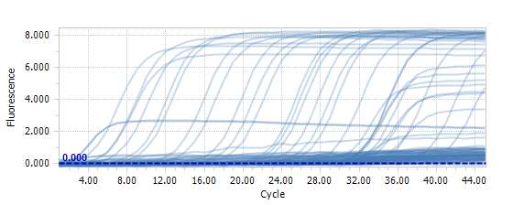
D6 | 14.83
D7 | 10.87
D8 | 6.96
D9 | 4.26
D10 | 2.54
D11 | 2.28
D12 | - | Oubli de déposer stock pur |  | Puit bizarre
F1 | 38.99
F2 | 36.95
F3 | 31.77
F4 | 33.52
F5 | 31.68
F6 | 29.57
F7 | 30.6
F8 | 32.37
F9 | 30.9
F10 | 30.76
F11 | 33.89
F12 | -

 |  |  | Analyse de la gamme 2

 | dépôt molécules | 2 µL
 | concentration | 10 ng/µl
 | Position | dilution | Nb molécules rDNA déposées | moy Cq |  |  | moy Cq | Nb molécules rDNA déposées | Log Nb
 | B1 | 100000000000 | 1 | 30.28 |  |  | 30.28 | 1 | -0.2277
 | B2 | 10000000000 | 6 | 26.14 |  |  | 26.14 | 6 | 0.7723
 | B3 | 1000000000 | 59 | 23.36 |  |  | 23.36 | 59 | 1.7723
 | B4 | 100000000 | 592 | 21.13 |  |  | 21.13 | 592 | 2.7723
 | B5 | 10000000 | 5,920 | 18.76 |  |  | 18.76 | 5,920 | 3.7723
 | B6 | 1000000 | 59,199 | 15.45 |  |  | 15.45 | 59,199 | 4.7723
 | B7 | 100000 | 591,988 | 11.47 |  |  | 11.47 | 591,988 | 5.7723
 | B8 | 10000 | 5,919,882 | 7.43 |  |  | 7.43 | 5,919,882 | 6.7723
 | B9 | 1000 | 59,198,820 | 4.82 |  |  | 4.82 | 59,198,820 | 7.7723
 | B10 | 100 | 591,988,203 | 3.65 |  |  | 3.65 | 591,988,203 | 8.7723
 | B11 | 10 | 5,919,882,035 | 2.29 |  |  | 2.29 | 5,919,882,035 | 9.7723
 |  | Stock | 59,198,820,349 | pour 2 µL | Dosage
 |  |  |  |  |  |  | moy Cq | Log Nb
 | Log Nb
30.285 | -0.22768694735
26.14 | 0.77231305265
23.36 | 1.7723130527
21.13 | 2.7723130527
18.755 | 3.7723130527
15.45 | 4.7723130527
11.47 | 5.7723130527
7.425 | 6.7723130527
4.825 | 7.7723130527
3.65 | 8.7723130527
2.285 | 9.7723130527
 |  |  |  |  |  |  | 30.28 | -0.2277
 | Contrôle équation |  |  |  |  |  | 26.14 | 0.7723
 |  |  | Nb molécules rDNA calculées |  |  |  | 23.36 | 1.7723
 | moy Cq | Log Nb |  |  |  |  | 21.13 | 2.7723
 | 30.28 | -0.4240575 | 0 |  |  |  | 18.76 | 3.7723
 | 26.14 | 0.98317 | 10 |  |  |  | 15.45 | 4.7723
 | 23.36 | 1.92698 | 85 |  |  |  | 11.47 | 5.7723
 | 21.13 | 2.684065 | 483 |  |  |  | 7.43 | 6.7723
 | 18.76 | 3.4903775 | 3,093 |  |  |  | 4.82 | 7.7723
 | 15.45 | 4.612425 | 40,966 |  |  |  | 3.65 | 8.7723
 | 11.47 | 5.963635 | 919,676 |  |  |  | 2.29 | 9.7723
 | 7.43 | 7.3369125 | 21,722,635
 | 4.82 | 8.2196125 | 165,810,680
 | 3.65 | 8.618525 | 415,455,966
 | 2.29 | 9.0819425 | 1,207,653,933

 | Equation
 | y = -0,3395x + 9,8577
 | y = Log Nb molécules
 | x = Cq

 | Analyse sample

 | Position | Cq | sample | Calcul Log nb mol | Nb mol
 | F1 | 38.99 | H2O | -3.379405 | 0
 | F2 | 36.95 | H2O | -2.686825 | 0
 | F3 | 31.77 | 7 | -0.928215 | 0
 | F4 | 33.52 | 8 | -1.52234 | 0
 | F5 | 31.68 | V1A | -0.89766 | 0
 | F6 | 29.57 | V2A | -0.181315 | 1
 | F7 | 30.6 | V3A | -0.531 | 0
 | F8 | 32.37 | P1A | -1.131915 | 0
 | F9 | 30.9 | P2A | -0.63285 | 0
 | F10 | 30.76 | P3B | -0.58532 | 0
 | F11 | 33.89 | Tem 0 Mix | -1.647955 | 0

 | Si Cq < 33, alors,échantillon considéré comme négatif

EquationCourbe2
Data brutes
Position | Cq |  |  |  |  | Position | Cq | Position | Cq | moy Cq
B1 | 30.24 |  |  |  |  | B1 | 30.24 | D1 | 30.33 | 30.285
B2 | 24.8 |  |  |  |  | B2 | 24.80 | D2 | 27.48 | 26.14
B3 | 22.77 |  |  |  |  | B3 | 22.77 | D3 | 23.95 | 23.36
B4 | 21.39 |  |  |  |  | B4 | 21.39 | D4 | 20.87 | 21.13
B5 | 17.07 |  |  |  |  | B5 | 17.07 | D5 | 20.44 | 18.755
B6 | 16.07 |  |  |  |  | B6 | 16.07 | D6 | 14.83 | 15.45
B7 | 12.07 |  |  |  |  | B7 | 12.07 | D7 | 10.87 | 11.47
B8 | 7.89 |  |  |  |  | B8 | 7.89 | D8 | 6.96 | 7.425
B9 | 5.39 |  |  |  |  | B9 | 5.39 | D9 | 4.26 | 4.825
B10 | 4.76 |  |  |  |  | B10 | 4.76 | D10 | 2.54 | 3.65
B11 | 2.29 |  |  |  |  | B11 | 2.29 | D11 | 2.28 | 2.285
B12 | - | Oubli de déposer stock pur |  | Puit bizarre |  | B12 | - | D12 | -
D1 | 30.33
D2 | 27.48
D3 | 23.95
D4 | 20.87
D5 | 20.44
D6 | 14.83
D7 | 10.87
D8 | 6.96
D9 | 4.26
D10 | 2.54
D11 | 2.28
D12 | - | Oubli de déposer stock pur |  | Puit bizarre
F1 | 38.99
F2 | 36.95
F3 | 31.77
F4 | 33.52
F5 | 31.68
F6 | 29.57
F7 | 30.6
F8 | 32.37
F9 | 30.9
F10 | 30.76
F11 | 33.89
F12 | -

 |  |  | Analyse de la gamme 2

 | dépôt molécules | 2 µL
 | concentration | 10 ng/µl
 | Position | dilution | Nb molécules rDNA déposées | moy Cq |  |  | moy Cq | Nb molécules rDNA déposées | Log Nb
 | B1 | 100000000000 | 1 | 30.28 |  |  | 30.28 | 1 | -0.1609
 | B2 | 10000000000 | 7 | 26.14 |  |  | 26.14 | 7 | 0.8391
 | B3 | 1000000000 | 69 | 23.36 |  |  | 23.36 | 69 | 1.8391
 | B4 | 100000000 | 690 | 21.13 |  |  | 21.13 | 690 | 2.8391
 | B5 | 10000000 | 6,904 | 18.76 |  |  | 18.76 | 6,904 | 3.8391
 | B6 | 1000000 | 69,041 | 15.45 |  |  | 15.45 | 69,041 | 4.8391
 | B7 | 100000 | 690,411 | 11.47 |  |  | 11.47 | 690,411 | 5.8391
 | B8 | 10000 | 6,904,115 | 7.43 |  |  | 7.43 | 6,904,115 | 6.8391
 | B9 | 1000 | 69,041,146 | 4.82 |  |  | 4.82 | 69,041,146 | 7.8391
 | B10 | 100 | 690,411,460 | 3.65 |  |  | 3.65 | 690,411,460 | 8.8391
 | B11 | 10 | 6,904,114,604 | 2.29 |  |  | 2.29 | 6,904,114,604 | 9.8391
 |  | Stock | 69,041,146,040 | pour 2 µL | Molarité
 |  |  |  |  |  |  | moy Cq | Log Nb
 |  |  |  |  |  |  | 30.28 | -0.1609
 | Contrôle équation |  |  |  |  |  | 26.14 | 0.8391
 |  |  | Nb molécules rDNA calculées |  |  |  | 23.36 | 1.8391
 | moy Cq | Log Nb |  |  |  |  | 21.13 | 2.8391
 | 30.28 | -0.3572575 | 0 |  |  |  | 18.76 | 3.8391
 | 26.14 | 1.04997 | 11 |  |  |  | 15.45 | 4.8391
 | 23.36 | 1.99378 | 99 |  |  |  | 11.47 | 5.8391
 | 21.13 | 2.750865 | 563 |  |  |  | 7.43 | 6.8391
 | 18.76 | 3.5571775 | 3,607 |  |  |  | 4.82 | 7.8391
 | 15.45 | 4.679225 | 47,778 |  |  |  | 3.65 | 8.8391
 | 11.47 | 6.030435 | 1,072,593 |  |  |  | 2.29 | 9.8391
 | 7.43 | 7.4037125 | 25,334,509
 | 4.82 | 8.2864125 | 193,380,420
 | 3.65 | 8.685325 | 484,534,829
 | 2.29 | 9.1487425 | 1,408,453,457

 | Equation Courbe 2
 | y = -0,3395x + 9,9245
 | y = Log Nb molécules
 | x = Cq

 | Analyse sample

 | Position | Cq | sample | Calcul Log nb mol | Nb mol
 | F1 | 38.99 | H2O | -3.312605 | 0
 | F2 | 36.95 | H2O | -2.620025 | 0
 | F3 | 31.77 | 7 | -0.861415 | 0
 | F4 | 33.52 | 8 | -1.45554 | 0
 | F5 | 31.68 | V1A | -0.83086 | 0
 | F6 | 29.57 | V2A | -0.114515 | 1
 | F7 | 30.6 | V3A | -0.4642 | 0
 | F8 | 32.37 | P1A | -1.065115 | 0
 | F9 | 30.9 | P2A | -0.56605 | 0
 | F10 | 30.76 | P3B | -0.51852 | 0
 | F11 | 33.89 | Tem 0 Mix | -1.581155 | 0

 | Si Cq < 33, alors,échantillon considéré comme négatif

Equation Courbe3
Data brutes
Position | Cq |  |  |  |  | Position | Cq | Position | Cq | moy Cq
B1 | 30.24 |  |  |  |  | B1 | 30.24 | D1 | 30.33 | 30.285
B2 | 24.8 |  |  |  |  | B2 | 24.80 | D2 | 27.48 | 26.14
B3 | 22.77 |  |  |  |  | B3 | 22.77 | D3 | 23.95 | 23.36
B4 | 21.39 |  |  |  |  | B4 | 21.39 | D4 | 20.87 | 21.13
B5 | 17.07 |  |  |  |  | B5 | 17.07 | D5 | 20.44 | 18.755
B6 | 16.07 |  |  |  |  | B6 | 16.07 | D6 | 14.83 | 15.45
B7 | 12.07 |  |  |  |  | B7 | 12.07 | D7 | 10.87 | 11.47
B8 | 7.89 |  |  |  |  | B8 | 7.89 | D8 | 6.96 | 7.425
B9 | 5.39 |  |  |  |  | B9 | 5.39 | D9 | 4.26 | 4.825
B10 | 4.76 |  |  |  |  | B10 | 4.76 | D10 | 2.54 | 3.65
B11 | 2.29 |  |  |  |  | B11 | 2.29 | D11 | 2.28 | 2.285
B12 | - | Oubli de déposer stock pur |  | Puit bizarre |  | B12 | - | D12 | -
D1 | 30.33
D2 | 27.48
D3 | 23.95
D4 | 20.87
D5 | 20.44
D6 | 14.83
D7 | 10.87
D8 | 6.96
D9 | 4.26
D10 | 2.54
D11 | 2.28
D12 | - | Oubli de déposer stock pur |  | Puit bizarre
F1 | 38.99
F2 | 36.95
F3 | 31.77
F4 | 33.52
F5 | 31.68
F6 | 29.57
F7 | 30.6
F8 | 32.37
F9 | 30.9
F10 | 30.76
F11 | 33.89
F12 | -

 |  |  | Analyse de la gamme 2

 | dépôt molécules | 2 µL
 | concentration | 10 ng/µl
 | Position | dilution | Nb molécules rDNA déposées | moy Cq |  |  | moy Cq | Nb molécules rDNA déposées | Log Nb
 | B1 | 10000000000 | 6 | 30.28 |  |  | 30.28 | 6 | 0.7723
 | B2 | 1000000000 | 59 | 26.14 |  |  | 26.14 | 59 | 1.7723
 | B3 | 100000000 | 592 | 23.36 |  |  | 23.36 | 592 | 2.7723
 | B4 | 10000000 | 5,920 | 21.13 |  |  | 21.13 | 5,920 | 3.7723
 | B5 | 1000000 | 59,199 | 18.76 |  |  | 18.76 | 59,199 | 4.7723
 | B6 | 100000 | 591,988 | 15.45 |  |  | 15.45 | 591,988 | 5.7723
 | B7 | 10000 | 5,919,882 | 11.47 |  |  | 11.47 | 5,919,882 | 6.7723
 | B8 | 1000 | 59,198,820 | 7.43 |  |  | 7.43 | 59,198,820 | 7.7723
 | B9 | 100 | 591,988,203 | 4.82 |  |  | 4.82 | 591,988,203 | 8.7723
 | B10 | 10 | 5,919,882,035 | 3.65 |  |  | 3.65 | 5,919,882,035 | 9.7723
 | B11 | 1 | 59,198,820,349 | 2.29 |  |  | 2.29 | 59,198,820,349 | 10.7723

 | Si on considére que solution pure déposée en B11 et D11 |  |  |  |  |  | moy Cq | Log Nb
 |  |  |  |  |  |  | 30.28 | 0.7723
 | Contrôle équation |  | Nb molécules rDNA calculées |  |  |  | 26.14 | 1.7723
 |  |  |  |  |  |  | 23.36 | 2.7723
 | moy Cq | Log Nb |  |  |  |  | 21.13 | 3.7723
 | 30.28 | 0.5762425 | 4 |  |  |  | 18.76 | 4.7723
 | 26.14 | 1.98347 | 96 |  |  |  | 15.45 | 5.7723
 | 23.36 | 2.92728 | 846 |  |  |  | 11.47 | 6.7723
 | 21.13 | 3.684365 | 4,835 |  |  |  | 7.43 | 7.7723
 | 18.76 | 4.4906775 | 30,951 |  |  |  | 4.82 | 8.7723
 | 15.45 | 5.612725 | 409,944 |  |  |  | 3.65 | 9.7723
 | 11.47 | 6.963935 | 9,203,118 |  |  |  | 2.29 | 10.7723
 | 7.43 | 8.3372125 | 217,376,454
 | 4.82 | 9.2199125 | 1,659,252,574
 | 3.65 | 9.618825 | 4,157,430,521
 | 2.29 | 10.0822425 | 12,084,884,388

 | Equation
 | y = -0,3395x + 10,858
 | y = Log Nb molécules
 | x = Cq

 | Analyse sample

 | Position | Cq | sample | Calcul Log nb mol | Nb mol
 | F1 | 38.99 | H2O | -2.379105 | 0
 | F2 | 36.95 | H2O | -1.686525 | 0
 | F3 | 31.77 | 7 | 0.072085 | 0
 | F4 | 33.52 | 8 | -0.52204 | 0
 | F5 | 31.68 | V1A | 0.10264 | 1
 | F6 | 29.57 | V2A | 0.818985 | 7
 | F7 | 30.6 | V3A | 0.4693 | 3
 | F8 | 32.37 | P1A | -0.131615 | 1
 | F9 | 30.9 | P2A | 0.36745 | 2
 | F10 | 30.76 | P3B | 0.41498 | 3
 | F11 | 33.89 | Tem 0 Mix | -0.647655 | 0

 | Si Cq < 33, alors,échantillon considéré comme négatif

ExpJDCultureplantePot
 | Expérience Jacques David

 |  |  |  |  |  |  |  |  |  | Ladder | F1 | F2 | R | P | N | Ladder
 |  | F1,F2 | Filtre
 |  | R | Racine initiale, ensemencement
 |  | P | Racines des plantes potentiellement positives
 |  | N | Racines des plantes potentiellemnt négatives

 |  |  |  |  |  |  |  |  |  |  |  |  |  |  |  |  |  |  | Gel d'agarose à 1,5 %

 |  |  |  |  |  |  |  |  |  |  |  |  |  |  |  |  |  |  | Dépôt 10 µL de la solution d'acides nucléiques

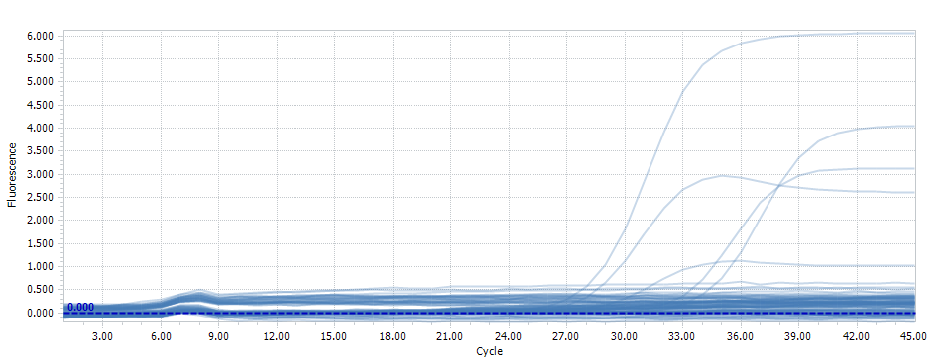
 | Taq Kapa 3G |  |  |  |  | Test7 |  |  |  |  |  | GAMME
 | Nb Echantillons | 1 | 7 |  |  |  |  | 1 | 2 | 3 | 4 | 5 | 6 | 7 | 8 | 9 | 10 | 11 | 12
 |  | Volume (µL) |  |  |  |  | A
 | ADN | 2 |  |  |  |  | B |  |  | F1
 | Mix 3G (2X) | 12.5 | 87.5 |  |  |  | C |  |  | F2
 | Primer Pgfwd2 (100 µM) | 0.1 | 0.7 |  |  |  | D |  |  | R
 | Primer Pxrev7 (100 µM) | 0.1 | 0.7 |  |  |  | E |  |  | P
 | Taq Kapa 3G (2,5U/µL) | 0.2 | 1.4 |  |  |  | F |  |  | N
 | SYBR Green 10X | 2.5 | 17.5 |  |  |  | G |  |  | H20
 | eau qsp 25 µL | 7.6 | 53.2 | ok |  |  | H |  |  | H20
 | Volume total (µL) | 25 | 161
 | Volume à distribuer | 23
 |  |  |  |  | R,P,N | 2 µL de la dilution 10

 | Sample | Tube | ADN stock ng/µL | ADN utilisé qPCR | ADN/µL |  | Tube | Position | Cq
 | Filtre F1 | F1 | 14.22 | 2.84 | 1.42 |  | F1 | B3 | 32.30
 | Filtre F2 | F2 | 5.36 | 1.07 | 0.54 |  | F2 | C3 | 33.21
 | Racines R0 | R | 62.1825 | 12.44 | 6.22 |  | R | D3 | 26.45
 | Plantes positives PP | P | 48.2875 | 9.66 | 4.83 |  | P | E3 | 27.17
 | Plantes négatives PN | N | 104.6825 | 20.94 | 10.47 |  | N | F3 | 29.32
 |  |  | Sur estimé

 | calcul, équation 2
 |  |  |  | Courbe2 |  | Enrichissement
 | Position | Cq | sample | Calcul Log nb mol | Nb mol/puit | concentration d'ADN, ng/µL | Dépôt de 2 µl d'ADN, ng | nb mol PG/ng de cible | %age PG, si 1 copie rDNA/PG | %age PG, si 5 copie rDNA/PG | %age PG, si 10 copie rDNA/PG
 | B3 | 32.3 | F1 | -1.04135 | 0 | 1.42 | 2.84 | 0 | 0.00 | 0.00 | 0.00 |  | Equation Courbe 2
 | C3 | 33.21 | F2 | -1.350295 | 0 | 0.54 | 1.07 | 0 | 0.00 | 0.00 | 0.00 |  | y = -0,3395x + 9,9245
 | D3 | 26.45 | R | 0.944725 | 9 | 6.22 | 12.44 | 1 | 0.00 | 0.00 | 0.00 |  | y = Log Nb molécules
 | E3 | 27.17 | P | 0.700285 | 5 | 4.83 | 9.66 | 1 | 0.00 | 0.00 | 0.00 |  | x = Cq
 | F3 | 29.32 | N | -0.02964 | 1 | 10.47 | 20.94 | 0 | 0.00 | 0.00 | 0.00

 | H3 | 26.01 | 1DIL10 | 1.094105 | 12 | 1 | 2.00 | 6 | 0.02 | 0.00 | 0.00

 | TestJD 5

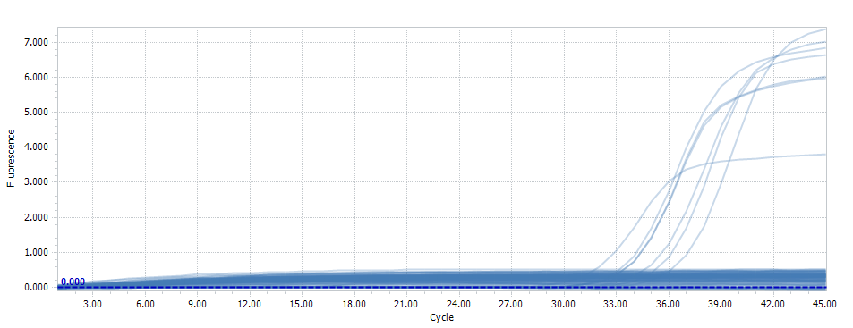
Position | Cq | Sample Name | Calcul Log nb mol | Nb mol
A5 | 35.1 | Eau de filtre, 1 µL | -1.05845 | 0
B5 | 33.45 | Eau de filtre, 2 µL | -0.498275 | 0
C5 | 32.09 | Eau de filtre, 3 µL | -0.036555 | 1
D5 | 32.35 | Eau de filtre, 4 µL | -0.124825 | 1
E5 | 32.42 | Eau de filtre, 5 µL | -0.14859 | 1
F5 | 30.58 | V3A | 0.47609 | 3 | racines de plantes positives PG, Juin 23
G5 | 34.29 | V3B | -0.783455 | 0 | racines de plantes positives PG, Juin 23
H5 | - | H2O

